Sheet1
n일차 | 날짜 | 내용 | 참조
1일차 | 2020-11-22 | 1. 파이썬 버전 확인하는 법 배움(cmd창 pip -V) 2. 장고 프레임워크 설치(pip install django) / 프로젝트 생성 및 띄우는 법 배움(장고사용법.txt참조) 3. 파이참 라이선스 등록
2일차 | 2020-11-25 | 1. 파이참/장고 세팅 환경 (파이참에서 장고 실행하기) 2. 새 프로젝트 생성 (경로: C:\Users\gram17\Desktop\채원\stockWebProgramming) 3. alt + 12 : 터미널 실행 / ctrl + c: 장고 프로젝트에서 터미널 중단 4. 장고 앱 생성 과정 -> 매뉴얼 장고 참조 | 1. 파이썬/장고 세팅 환경: https://bk-worm.tistory.com/4 2.매뉴얼 장고 참조
3일차 | 2020-11-30 | 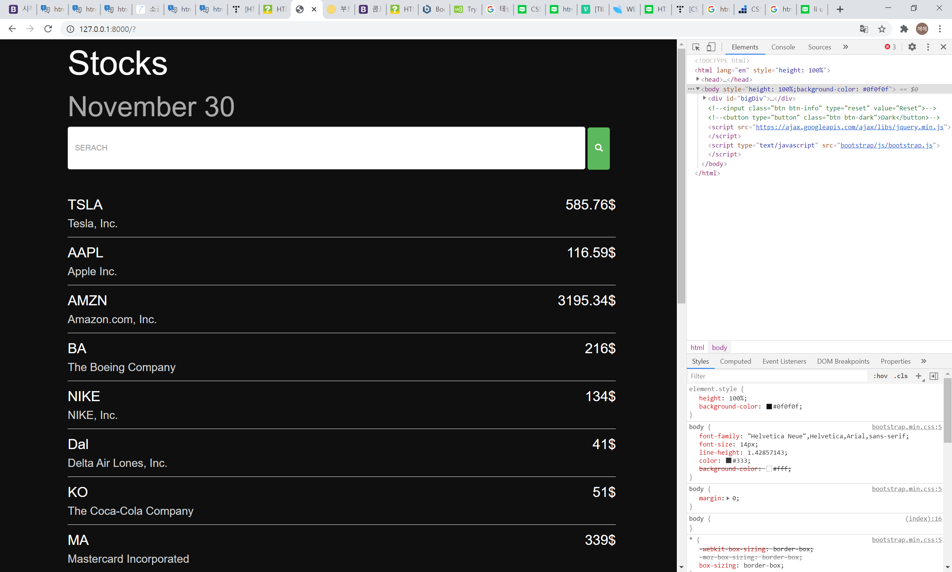 1. 파이참/장고로 설정된 상태에서 html 주석처리하기: 설정변경 -> file>settings>python template language> change 'template language' to 'none' ctrl + slash 2. 부트스트랩 참조 주소 바꿈: 로컬>외부주소 3. 메인화면 html 작성완료 ㅎ
4일차 | 2020-12-07 | 깃등록하기, api 가져오기

